상품제안서
잘풀리는집 프레셔스 5종 화장지 키친타올 선물세트 | 상품코드: S45710

 |  |  |  |  |  |  | 02-713-8555 | www.synergygift.co.kr
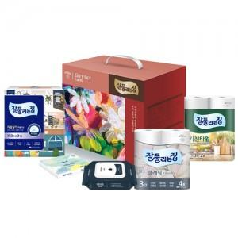

【상세/제작정보】

【인쇄/포장옵션】 | 스티커 / 포장불가능

【공급단가】 | 수량 | 20~ | 100~ | 300~ | 1,000~ | 3,000~
*VAT별도 | 단가 | 13,590원 | 12,860원 | 12,230원 | 11,920원 | 11,710원

【상품 URL】 | https://www.synergygift.co.kr:443/src/goods_detail.php?gdno=45710

